32 実質経済成長率(連鎖方式)
32 実質経済成長率(連鎖方式)

 | 時点 2022(R4)年度（毎年）
 | 単位 ％ |  |  |  |  |  |  | 偏差値 |  | 78.4
順位 |  | 都道府県名 |  | 数 値 |  | 順位 | 都道府県名 |  | 数 値

 |  |  | 全県計 |  | 2.9 | 24 |  | 福 島 |  | 1.6
1 |  | ◎ | 千 葉 |  | 8.6 | 24 |  | 埼 玉 |  | 1.6
2 |  |  | 和歌山 |  | 7.8 | 24 |  | 三 重 |  | 1.6
3 |  |  | 大 分 |  | 6.9 | 24 |  | 広 島 |  | 1.6
4 |  |  | 山 口 |  | 6.4 | 24 |  | 鹿児島 |  | 1.6
5 |  |  | 愛 知 |  | 5.1 | 29 |  | 北海道 |  | 1.5
6 |  |  | 群 馬 |  | 4.8 | 29 |  | 宮 城 |  | 1.5
7 |  |  | 愛 媛 |  | 4.1 | 29 |  | 滋 賀 |  | 1.5
8 |  |  | 東 京 |  | 3.9 | 32 |  | 福 岡 |  | 1.4
9 |  |  | 香 川 |  | 3.4 | 33 |  | 長 崎 |  | 1.2
10 |  |  | 静 岡 |  | 3.3 | 34 |  | 宮 崎 |  | 1.1
11 |  |  | 秋 田 |  | 3.2 | 35 |  | 神奈川 |  | 0.9
11 |  |  | 大 阪 |  | 3.2 | 35 |  | 富 山 |  | 0.9
13 |  |  | 兵 庫 |  | 3.1 | 37 |  | 京 都 |  | 0.8
13 |  |  | 島 根 |  | 3.1 | 38 |  | 山 形 |  | 0.7
15 |  |  | 栃 木 |  | 2.8 | 38 |  | 茨 城 |  | 0.7
16 |  |  | 沖 縄 |  | 2.7 | 38 |  | 新 潟 |  | 0.7
17 |  |  | 岡 山 |  | 2.5 | 41 |  | 高 知 |  | 0.5
18 |  |  | 岐 阜 |  | 2.4 | 42 |  | 山 梨 |  | -0.1
19 |  |  | 熊 本 |  | 2.3 | 43 |  | 佐 賀 |  | -1.0
20 |  |  | 奈 良 |  | 2.2 | 44 |  | 鳥 取 |  | -1.2
21 |  |  | 長 野 |  | 2.1 | 45 |  | 青 森 |  | -1.8
22 |  |  | 岩 手 |  | 1.9 | 46 |  | 福 井 |  | -1.9
実質経済成長率 （連鎖方式）
北海道 | 1.5
青 森 | -1.8
岩 手 | 1.9
宮 城 | 1.5
秋 田 | 3.2
山 形 | 0.7
福 島 | 1.6
茨 城 | 0.7
栃 木 | 2.8
群 馬 | 4.8
埼 玉 | 1.6
千 葉 | 8.6
東 京 | 3.9
神奈川 | 0.9
新 潟 | 0.7
富 山 | 0.9
石 川 | 1.7
福 井 | -1.9
山 梨 | -0.1
長 野 | 2.1
岐 阜 | 2.4
静 岡 | 3.3
愛 知 | 5.1
三 重 | 1.6
滋 賀 | 1.5
京 都 | 0.8
大 阪 | 3.2
兵 庫 | 3.1
奈 良 | 2.2
和歌山 | 7.8
鳥 取 | -1.2
島 根 | 3.1
岡 山 | 2.5
広 島 | 1.6
山 口 | 6.4
徳 島 | -2.4
香 川 | 3.4
愛 媛 | 4.1
高 知 | 0.5
福 岡 | 1.4
佐 賀 | -1
長 崎 | 1.2
熊 本 | 2.3
大 分 | 6.9
宮 崎 | 1.1
鹿児島 | 1.6
沖 縄 | 2.7
23 |  |  | 石 川 |  | 1.7 | 47 |  | 徳 島 |  | -2.4

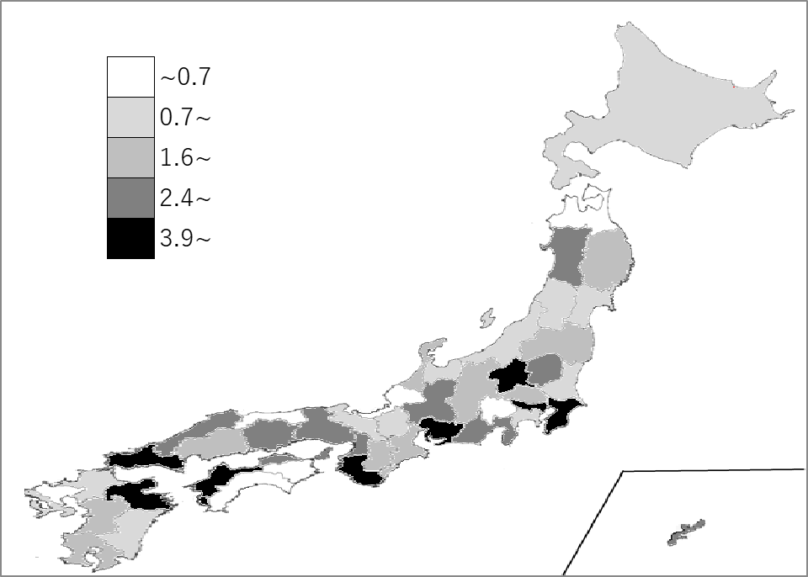
千葉県の推移
平成30年度 | 0.9 | 18
令和元年度 | -1.7 | 32
令和2年度 | -4.5 | 30
令和3年度 | 2.2 | 38
令和4年度 | 8.6 | 1

《備 考》 ・資料出所 内閣府経済社会総合研究所「県民経済計算（平成23年度-令和4年度）」 注）1. 2015(H27)年暦年基準によります。 2. 当該数値は推計値のため、過去の数値を含め、毎年度改定されます。千葉県の最新公表値は 県ホームページで御確認ください。 https://www.pref.chiba.lg.jp/toukei/toukeidata/kenminkeizai/index.html 3.本表の「偏差値」算出に用いた平均値は、表中の「全県計」の数値ではなく、「各県の表中 「数値」の平均値」です。

